功能名称
Part1：被测功能信息
游戏名称 | 万国觉醒 | 填写该功能所对应的游戏名称
功能名称 | 远征功能 | 填写该功能的具体功能名称
编写时间 | 7.12-7.20 | 格式：yyyymmdd-yyyymmdd（编写开始时间－编写终止时间）
编写人员 | 吴厚杭 | 填写用例编写人员
Part2：测试数据（自动生成）
 | 用例总条数 | 测试进度 | 发现BUG数 | 用例外BUG数(手工输入) | 用例覆盖率
总用例情况 | 140 | 0% | 0 | 0 | 100.00%
A.功能部分情况 | 113 | 0% | 0 |  | 100.00%
B.场景部分情况 | 24 | 0% | 0 |  | 100.00%
C.性能部分情况 | 1 | 0% | 0 |  | 100.00%
D.兼容部分情况 | 2 | 0% | 0 |  | 100.00%
Part3：用例要素
1.用例标题：该用例标题。 2.前置条件/覆盖类型：填入用例执行的前置条件/覆盖类型（如：活动开启 or 活动关闭）。 3.测试方法/测试步骤：填入详细的测试方法/步骤（在xx情况，对xx目标，做xx操作）。 4.图示：有图示可插入具体图示。 5.质量要求/测试预期：填入详细的质量要求/测试预期，用例通过的标准。 6.测试结果：填入实际测试结果。 7.备注：用于填写测试相关数据，例如用例失败的结果或原因分析等。
Part4：测试结果
测试结果说明： 测试通过填Y、失败填N、用例不支持填NA、暂不填的视为TBD(如，适用于因前置条件失败而导致无法确认Y or N的情况)。Y/N/TBD/NA用不同底色标注出来(Y为绿底，N为红底，TBD为灰底，NA为黄底)。 最终测试完毕提交报告以进行质量评估时,不允许有空白项(即TBD)。 策划文档应支持，实际功能却不支持的（如：功能与策划文档出入），不管开发是否未支持或未实现，应评为N；对于前提条件不满足或功能性明确暂未支持或未实现，才允许酌情评为NA（关于这点，审核人员 应着重把关执行结果填写的合理性）。 测试方法说明： 1.按照用例逐一进行测试，并在测试后输出测试结果。 2.在测试失败条目后填写结果或原因分析。
用例序号 | 用例标题 | 前置条件/覆盖类型 | 测试方法/测试步骤 | 图示 | 质量要求/测试预期 | 测试结果 (Y/N/TBD/NA) | 备注
A.功能篇
A1 功能测试
A1.1 | 开启规则 | 玩家开启 | 点击右下角菜单战役按钮，查看远征系统 |  | 跟随市政厅建立后开启远征功能
A2.1 | 功能入口 | UI | 点击‘战役’界面，‘远征’图标 |  | 图标显示正确
A2.2 |  | 点击入口按钮 | 点击右下角菜单，查看‘战役’按钮 |  | 正确进入‘战役’界面
A2.3 |  |  | 点击‘远征’按钮 |  | 正确进入‘远征’界面
A2.4 |  |  | 查看‘远征’功能特效表现 |  | 特效表现显示正常
A2.5 |  |  | 点击左上角返回图标 |  | 返回游戏主界面
A3.1 | 勋章商店 | UI | 点击查看‘勋章商店’功能按钮 |  | 正确进入‘勋章商店’界面
A3.2 |  |  | 点击查看右上角关闭按钮 |  | 正确关闭‘勋章商店’
A3.3 |  |  | 点击查看’刷新‘按钮 |  | ‘刷新’按钮显示正确
A3.4 |  |  | 查看‘勋章商店’标题显示 |  | ‘勋章商店’标题显示正确
A3.5 |  |  | 查看‘本期远征统帅’文本显示 |  | ‘本期远征统帅’文本显示正确
A3.6 |  |  | 查看‘本期远征统帅’倒计时显示 |  | 倒计时跟随当日时间
A3.7 |  |  | 当‘本期远征统帅’倒计时过0点时，查看倒计时表现 |  | 倒计时正确重置，立即刷新
A3.8 |  |  | 点击商店道具，查看道具说明文本显示 |  | 所有道具说明文本显示正确
A3.9 |  |  | 查看上方三个统帅雕像显示 | 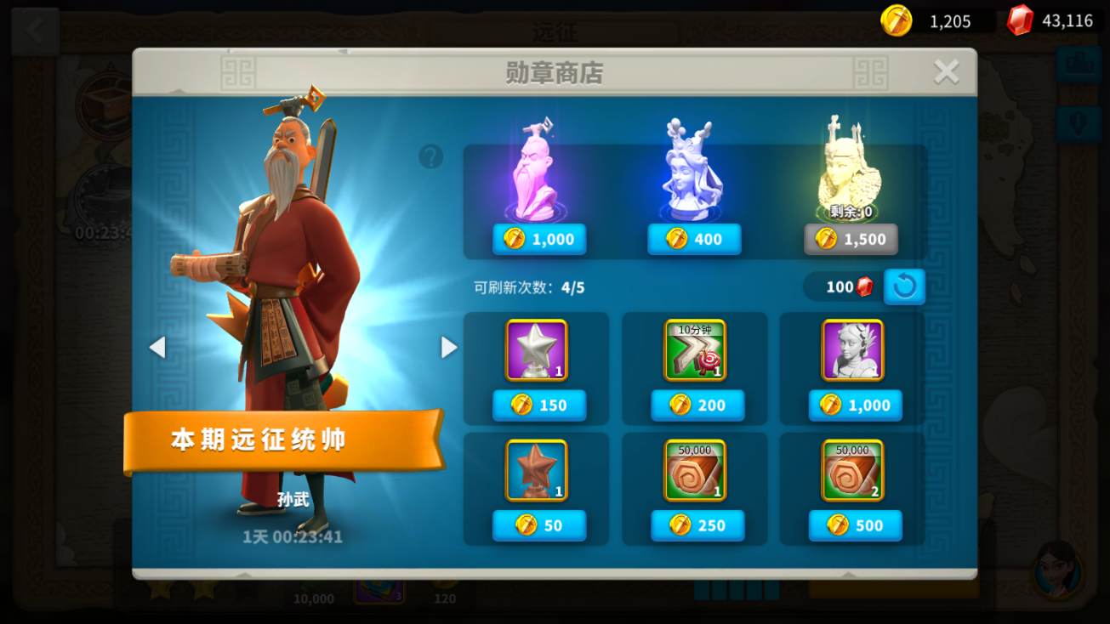 | 雕像显示正确 |  | 上方统帅（特殊统帅）前两个的购买次数无限，带第三个有限购买次数，从左到右依次为本期远征统帅、科斯坦察、埃塞尔，之后分别按特殊雕像1、2、3来代替
A3.10 |  |  | 查看特殊统帅位置 |  | 位置固定不改变
A3.11 |  | 初次刷新 | 免费刷新未使用，查看红点提醒 |  | 红点提醒正确显示
A3.12 |  |  | 查看界面’刷新‘按钮显示 |  | ‘刷新’按钮置蓝
A3.13 |  |  | 点击‘免费刷新‘，查看资源情况 |  | 免费刷新，无消耗资源
A3.14 |  |  | 点击‘免费刷新‘，查看商店道具情况 |  | 道具正确刷新
A3.15 |  |  | 点击刷新后，查看刷新条件 |  | 刷新条件转换为宝石
A3.16 |  |  | 查看’可刷新次数‘文本 |  | 文本正确刷新，次数-1
A3.17 |  |  | 查看可刷新道具对象 |  | 正确刷新下方6个道具
A3.18 |  | 当宝石不足，点击刷新 | 查看勋章界面’刷新‘按钮显示 |  | ‘刷新’按钮置灰
A3.19 |  |  | 点击刷新，查看提示 |  | 出现弹窗提示宝石不足
A3.20 |  |  | 弹窗界面，点击’前往购买‘按钮 |  | 正确跳转商城
A3.21 |  |  | 弹窗界面，点击右上角’关闭‘按钮 |  | 正确关闭二级界面
A3.22 |  | 当宝石足够，点击刷新 | 查看宝石资源情况 |  | 正确刷新，消耗对应宝石资源
A3.23 |  |  | 查看商店道具情况 |  | 道具正确刷新
A3.24 |  |  | 查看’可刷新次数‘文本 |  | 文本正确刷新，次数-1
A3.25 |  |  | 当’可刷新次数‘为0时点击刷新 |  | 提示刷新次数不足
A3.26 |  |  | 查看刷新间隔 |  | 刷新间隔正确与配置表对应
A3.27 |  | 购买物品 | 勋章足够，点击购买上方特殊统帅 |  | 正确消耗资源 |  | 购买道具成功，查看背包是否收取对应数量并查看配置表数值是否一致；点击使用查看是否能正常消耗
A3.28 |  |  | 勋章足够，点击购买下方道具 |  | 正确消耗资源
A3.29 |  |  | 购买成功，查看背包 |  | 道具正确增加对应数量
A3.30 |  |  | 购买成功，查看道具表现 |  | 正确显示道具进入背包动画
A3.31 |  |  | 购买特殊统帅3，查看剩余次数 |  | 剩余次数显示-1
A3.32 |  |  | 特殊统帅3当剩余次数为0，点击购买 |  | 飘字提醒次数上限
A3.33 |  |  | 当勋章足够时，无限购买特殊统帅1、2，查看显示 |  | 正常无限制购买
A4.1 | 奖励 | 通关奖励 | 任务目标完成=1，查看奖励 |  | 成功获得奖励与配置表一致 |  | 如果再副本获得3星评价（完成目标任务=3），之后每天才可以获得每日奖励，并可以点击每日宝箱一键领取
A4.2 |  |  | 任务目标完成=2，查看奖励 |  | 成功获得奖励与配置表一致
A4.3 |  |  | 任务目标完成=3，查看奖励 |  | 成功获得奖励与配置表一致
A4.4 |  |  | 任务目标完成=1，点击该副本查看每日奖励状态 |  | 每日奖励显示未领取
A4.5 |  |  | 任务目标完成=2，点击该副本查看每日奖励状态 |  | 每日奖励显示未领取
A4.6 |  |  | 任务目标完成=3，点击该副本查看每日奖励状态 |  | 每日奖励显示已领取
A4.7 |  | 每日奖励 | 当任务目标完成<=2，次日查看每日奖励 |  | 无法领取每日奖励
A4.8 |  |  | 当任务目标完成>2，次日查看每日奖励 |  | 成功领取每日奖励
A4.9 |  |  | 首次登入游戏，查看每日奖励红点提醒 |  | 每日奖励红点提醒正常
A4.10 |  |  | 点击右上角每日奖励宝箱，查看是否领取所有每日奖励 |  | 正确领取所有每日奖励
A4.11 |  |  | 点击每日每日奖励宝箱后，查看宝箱状态 |  | 宝箱正确进入倒计时
A4.12 |  |  | 在线跨越0点，查看宝箱状态 |  | 宝箱实时刷新
A5.1 | 排行榜 | UI | 查看排行榜标题文本 | 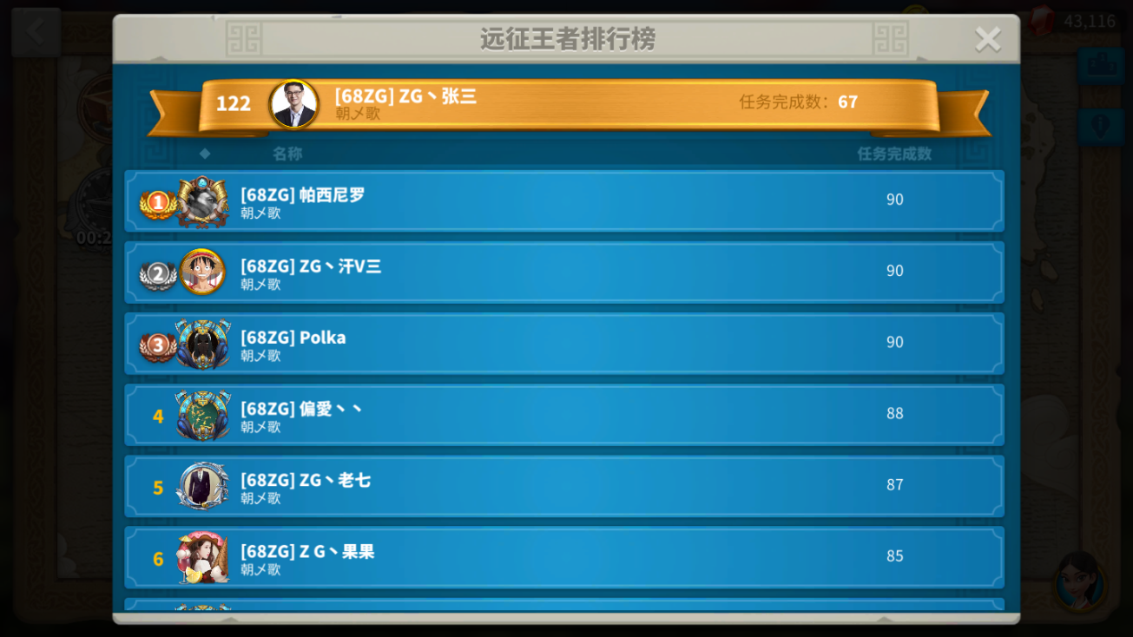 | 文本显示正确
A5.2 |  |  | 点击查看右上角关闭按钮 |  | 正常关闭排行榜
A5.3 |  |  | 查看玩家ID与副本完成数 |  | 文本显示正确
A5.4 |  |  | 查看前三名特殊名次 |  | 图标显示正确
A5.5 |  | 信息变更 | 查看玩家头像更变，排行榜刷新情况 |  | 正确实时刷新
A5.6 |  |  | 查看玩家排名更变，排行榜刷新情况 |  | 正确实时刷新
A5.7 |  |  | 查看玩家ID更变，排行榜刷新情况 |  | 正确实时刷新
A5.8 |  |  | 查看玩家联盟更变，排行榜刷新情况 |  | 正确实时刷新
A5.9 |  |  | 查看相同副本完成数，排名情况 |  | 正确显示先完成副本的玩家排前面
A6.1 | 战斗-编队 | 普通副本 | 查看初始列队数量 |  | 允许创建1个列队 |  | 普通副本分为简单和困难，普通副本30关后可进行特殊副本，特殊副本分为进攻和防守两个模式
A6.2 |  |  | 通过第6个副本，查看本列队数量 |  | 允许创建2个列队
A6.3 |  |  | 通过第15个副本，查看本列队数量 |  | 允许创建3个列队
A6.4 |  |  | 通过第25个副本，查看本列队数量 |  | 允许创建4个列队
A6.5 |  |  | 通过第40个副本，查看本列队数量 |  | 允许创建5个列队
A6.6 |  |  | 查看简单与困难副本的旗帜显示 |  | 旗帜显示正确做出区别
A6.7 |  | 特殊副本 | 查看初始列队数量 |  | 允许创建4个列队
A6.8 |  |  | 通过第40个副本，查看本列队数量 |  | 允许创建5个列队
A6.9 |  |  | 查看进攻模式旗帜显示状态 |  | 正确显示进攻图标
A6.10 |  |  | 查看防守模式旗帜显示状态 |  | 正确显示防守图标
A6.11 |  | 编队-UI | 查看任务目标文本 | 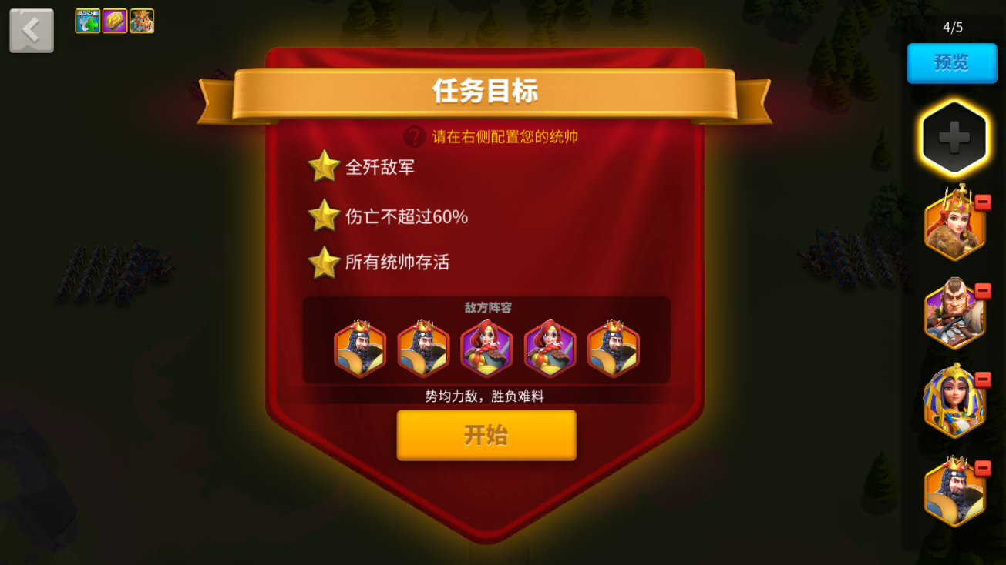 | 文本显示正确
A6.12 |  |  | 查看任务目标文本 |  | 文本显示正确
A6.13 |  |  | 查看敌方阵容 |  | 敌方阵容显示正确
A6.14 |  |  | 点击敌方阵容统帅头像，查看信息 |  | 正确显示敌方信息
A6.15 |  |  | 查看左上角BUFF显示 |  | BUFF显示正确
A6.16 |  |  | 点击查看预览按钮 |  | 进入预览战斗模式
A6.17 |  |  | 点击查看开始按钮 |  | 进入战斗
A6.18 |  | 编队-存档 | 点击右边‘+’创建部队，查看部队信息 |  | 部队信息显示正确
A6.19 |  |  | 调整部队兵种，查看部队战斗力显示 |  | 部队战斗力显示正确
A6.20 |  |  | 点击清空，查看部队战斗力显示 |  | 部队战斗力显示为0
A6.21 |  |  | 调整部队后，点击（绿色箭头）存档 |  | 成功存档部队信息
A6.22 |  |  | 点击存档，选择已存档部队 |  | 显示存档部队信息
A6.23 |  |  | 点击存档，覆盖已有存档 |  | 成功覆盖存档
A6.24 |  |  | 点击存档，选择空部队存档 |  | 成功存档部队信息
A6.25 |  |  | 点击（蓝色箭头），查看读取存档 |  | 显示存档部队信息
A6.26 |  |  | 存档到最大数量部队，点击存档 |  | 提示存档部队上限
A7.1 |  | 编队-设置 | 切换英雄，查看信息 |  | 信息正确切换
A7.2 |  |  | 切换英雄等级 <20,查看部队 |  | 部队无法带副将
A7.3 |  |  | 点击清空后点击确定 |  | 无法编队
A7.4 |  |  | 点击最大后点击确定 |  | 成功创建部队
A7.5 |  |  | 调整部队数量，查看战斗力文本 |  | 文本信息正确切换
A7.6 |  |  | 调整部队数量，查看负载文本 |  | 文本信息正确切换
A7.7 |  |  | 调整部队数量，查看数量文本 |  | 文本信息正确切换
A7.8 |  |  | 取消已编部队，查看显示 |  | 正常删除编队
A7.9 |  |  | 编辑队伍数量，查看对局预测文本 |  | 正确显示文本
A7.10 |  |  | 无编队，点击进入预览 |  | 正确显示无列队
A7.11 |  |  | 编队未达到上限，点击进入预览 |  | 可调换列队位置
A7.12 |  |  | 编队已达到上限，点击进入预览 |  | 可调换列队位置
A7.13 |  |  | 调换列队位置，查看列队顺序 |  | 自动调换顺序
A7.14 |  |  | 防守副本，编队显示 |  | 显示一个驻防部队
A7.15 |  |  | 进攻副本，编队显示 |  | 显示一个集结部队
A7.16 |  | 挑战成功 | 初次成功后，查看首胜显示 |  | 显示首胜表现
A7.17 |  |  | 再次挑战副本成功后，查看奖励显示 |  | 显示已领取该奖励
A7.18 |  |  | 挑战未满星副本，通过所有任务挑战成功，查看奖励 |  | 显示领取每日奖励
A7.19 |  |  | 完成任务，查看任务显示 |  | 对应任务显示完成
A7.20 |  |  | 查看统帅台词文本 |  | 台词文本显示正确
A7.21 |  |  | 挑战成功后，点击该副本 |  | 根据完成任务数量显示星级
A7.22 |  | 挑战失败 | 挑战失败，战斗结束查看文本显示 |  | 正确显示失败文本
A7.23 |  |  | 查看任务显示情况 |  | 所有任务置灰
A7.24 |  |  | 挑战失败，点击后退 |  | 跳转置远征界面
A7.25 |  |  | 挑战失败，点击重试 |  | 跳转置编队界面
A7.26 |  |  | 已通关副本，再次挑战失败，查看显示 |  | 正确显示失败界面
A8.1 | 世界进程 | 远征界面-战斗界面 | 查看接收世界进程 |  | 正常接收世界进程

B.战斗篇
B1 战斗场景测试
B1.1 | 战斗 | 基础属性 | 查看部队攻击距离 |  | 攻击距离与公式一致，查询全局表配置
B1.2 |  |  | 查看部队单位半径
B1.3 |  |  | 查看部队最大数量
B1.4 |  |  | 选择单部队行军 |  | 部队行军正常移动，选择最近路线
B1.5 |  |  | 选择多部队行军
B1.6 |  |  | 查看触发被动buff类技能表现 |  | 技能显示正确
B1.7 |  |  | 查看触发被动buff类技能持续时间
B1.8 |  |  | 查看触发主动类技能表现
B1.9 |  |  | 怒气满格，查看技能使用 |  | 技能正常使用
B1.10 |  |  | 带副将后，怒气满格，查看技能使用 |  | 使用技能顺序为先主将后副将
B1.11 |  | 战斗操作 | 查看战斗时血条显示 |  | 血条颜色跟随部队数量减少而改变 |  | 远征功能战斗模块只进行本功能战斗部分测试
B1.12 |  |  | 多部队夹击敌人表现 |  | 正确显示夹攻*X
B1.13 |  |  | 当进入敌方攻击范围 |  | 敌方自动攻击我方部队
B1.14 |  |  | 当脱离敌方攻击范围 |  | 敌方脱离战斗回到起始位置
B1.15 |  |  | 攻击敌方，查看敌方部队显示 |  | 部队头像显示红色
B1.16 |  |  | 攻击敌方，查看我方部队显示 |  | 部队头像显示红色
B1.17 |  |  | 受到伤害后，查看数值显示 |  | 数值正确显示为红色
B1.18 |  |  | 查看我方攻击时，攻击范围显示 |  | 攻击范围显示绿色
B1.19 |  |  | 查看敌方攻击时，攻击范围显示 |  | 攻击范围显示红色
B1.20 |  |  | 获得恢复后，查看数值显示 |  | 数值正确显示为绿色
B1.21 |  | 驻防-进攻 战斗操作 | 驻防模式，驻防部队指定行军路线 |  | 无法指定行军路线，正常飘字提醒
B1.22 |  |  | 进攻模式，集结部队修改行军路线 |  | 无法修改行军路线，正常飘字提醒
B1.23 |  | 伤亡、训练 | 战斗结束，查看医院伤亡数量 |  | 伤亡数量不需要治疗 |  | 区别与大世界战斗：远征不消耗兵
B1.24 |  |  | 训练士兵，进入远征编队 |  | 刷新最大可放置部队数

C.性能篇
C1 性能测试
C1.1
D.兼容篇
D1 设备兼容测试
D1.1
D2 系统兼容测试
D2.1
E.XXX
E1 XXX

